视网膜手术
触发方式 | 宣教素材名称 | 宣教素材文案
开具住院，且住院项目为视网膜手术 | 眼科入院宣教：入院流程与注意事项全指南 | 您已成功预约视网膜手术，请您根据以下流程完成住院手续的办理： 1.根据门诊缴费单至眼科总检查室（一）补充完成必要的眼科检查（如眼压、视力、眼底照相、OCT、角膜内皮计数、人工晶体测量、B超等） 2.眼科检查完成后至眼科治疗室完善泪道冲洗检查 3.以上步骤完成后至门诊一楼西药房领取左氧氟沙星滴眼液，术前3天开始使用 点术眼 每日4次（如距离手术日期不足3天，则适当增加频次，保证术前至少使用12次） 4.凭住院证至入院准备中心办理手续，完善相关术前全身检查及检验 此外，还需注意：为确保手术安全，若患者同时合并高血压、糖尿病或其他全身性疾病，建议必要时至相应专科进一步评估，将血压、血糖控制稳定，确保在全身情况良好的前提下进行手术治疗。住院时请务必携带常用的降压药、降糖药及其他常用药物，若患者长期口服抗凝药，需向医生说明，遵医嘱酌情停药。 | 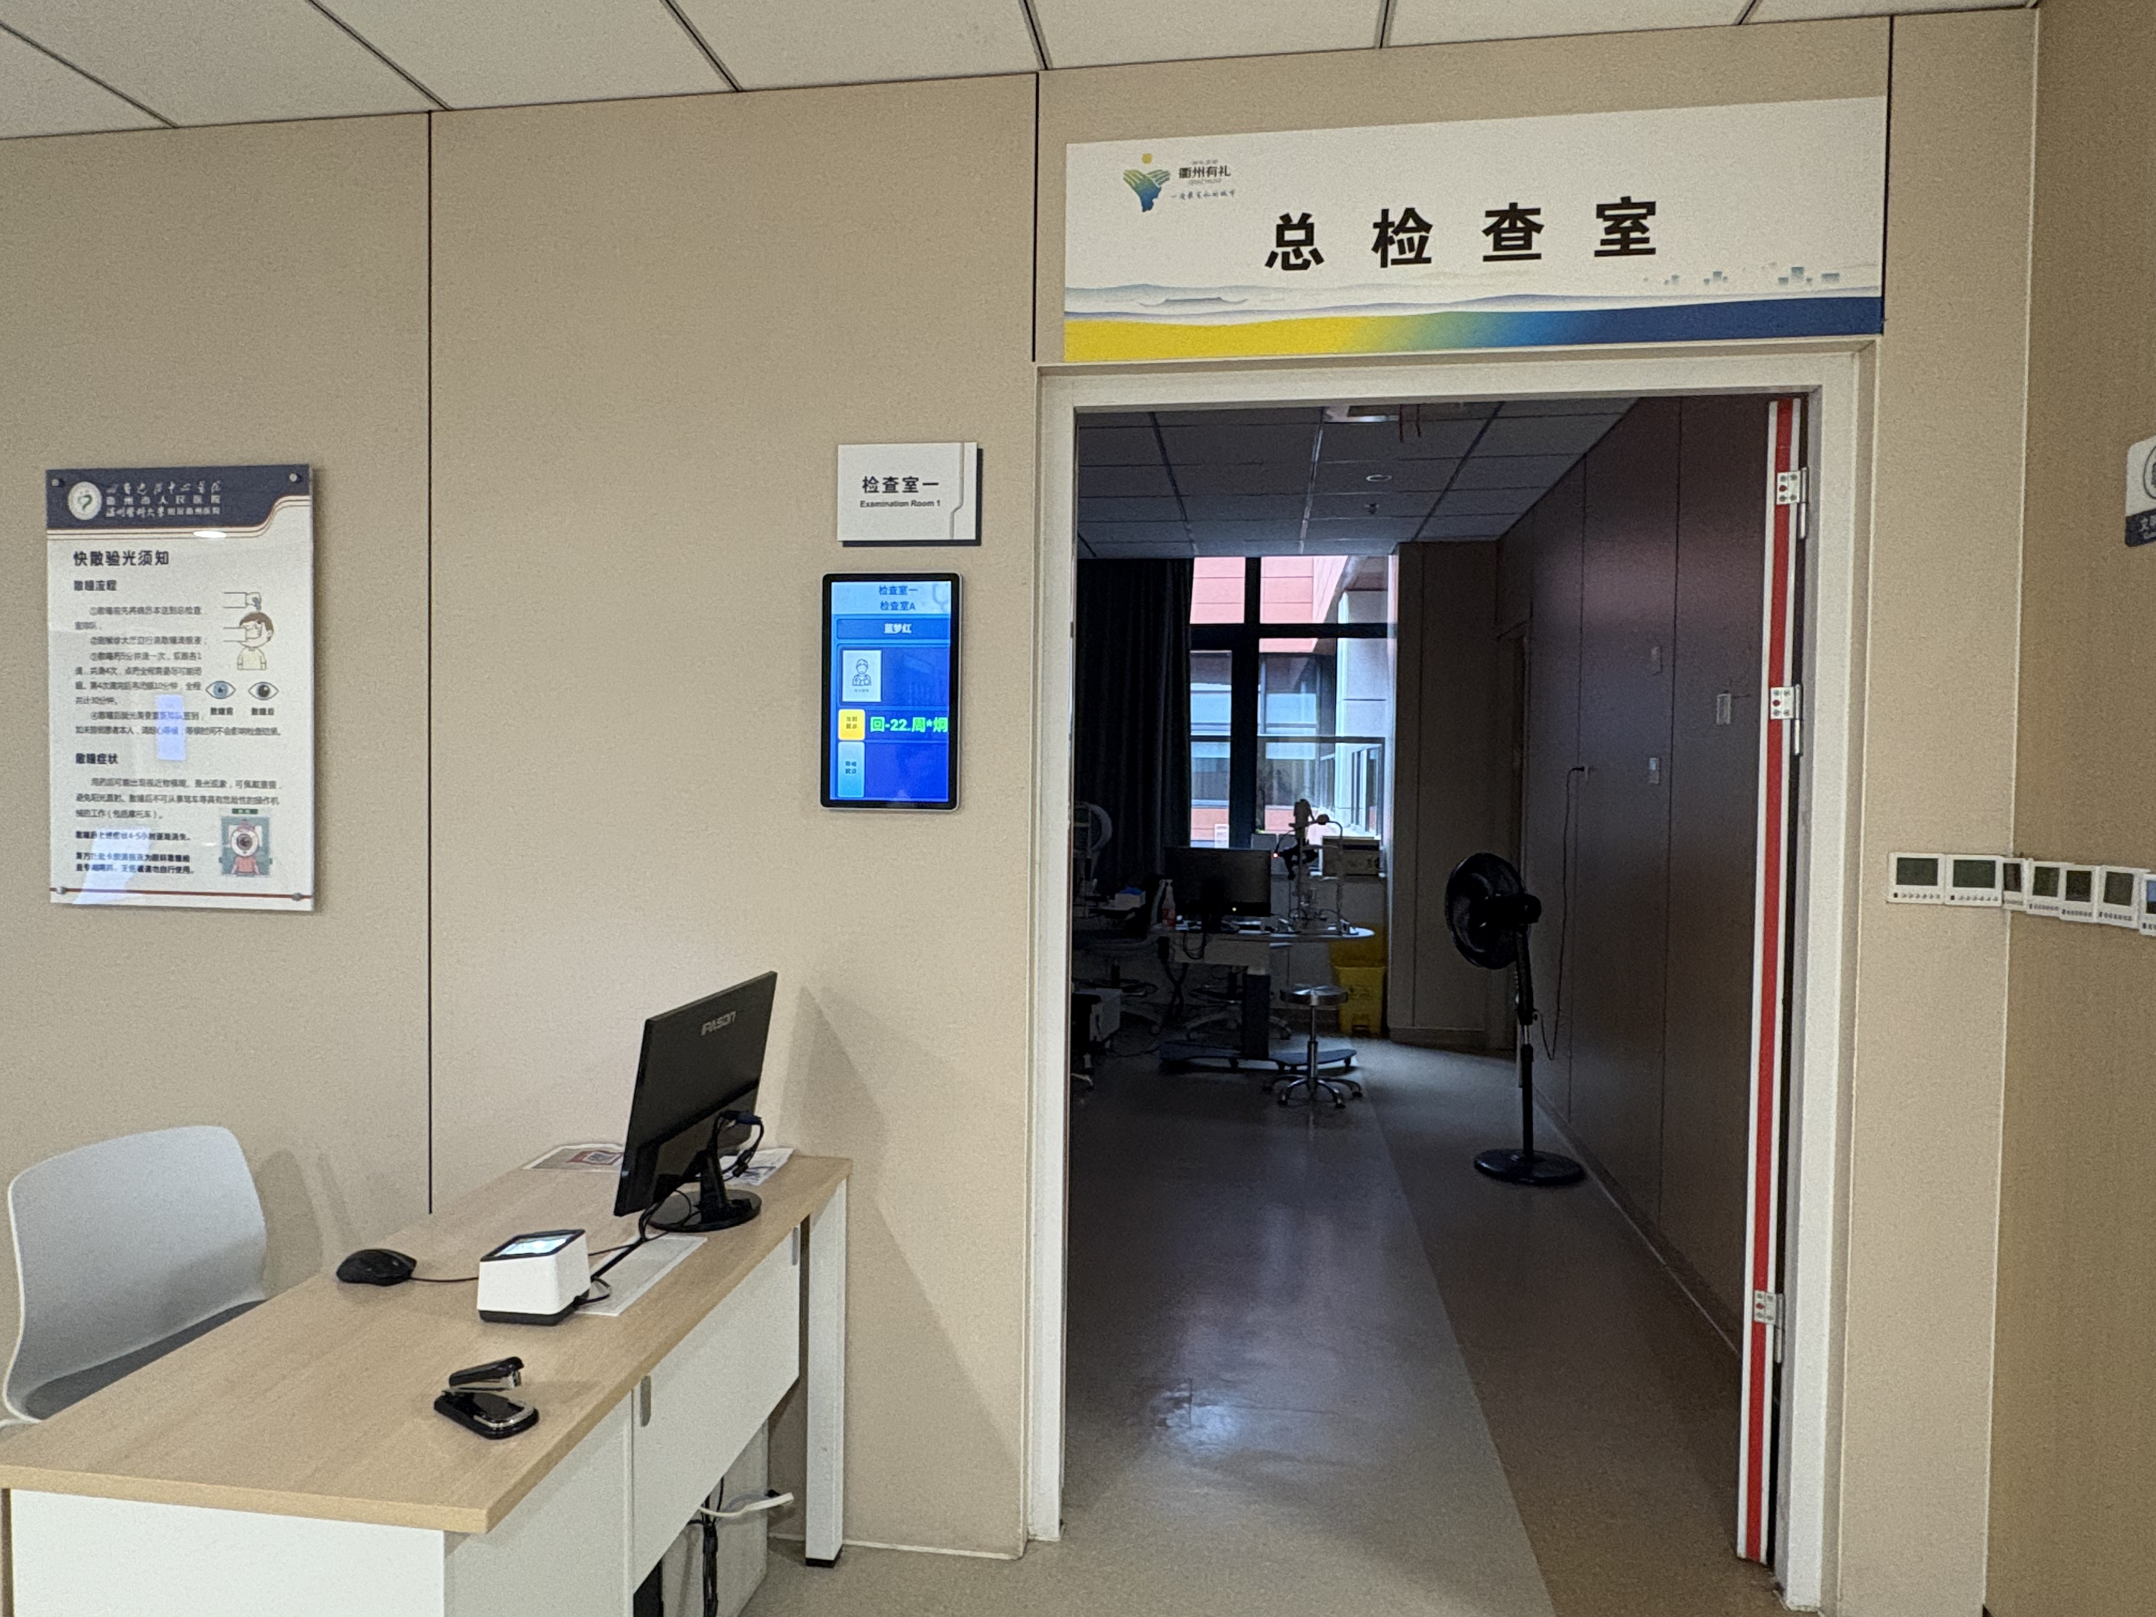 | 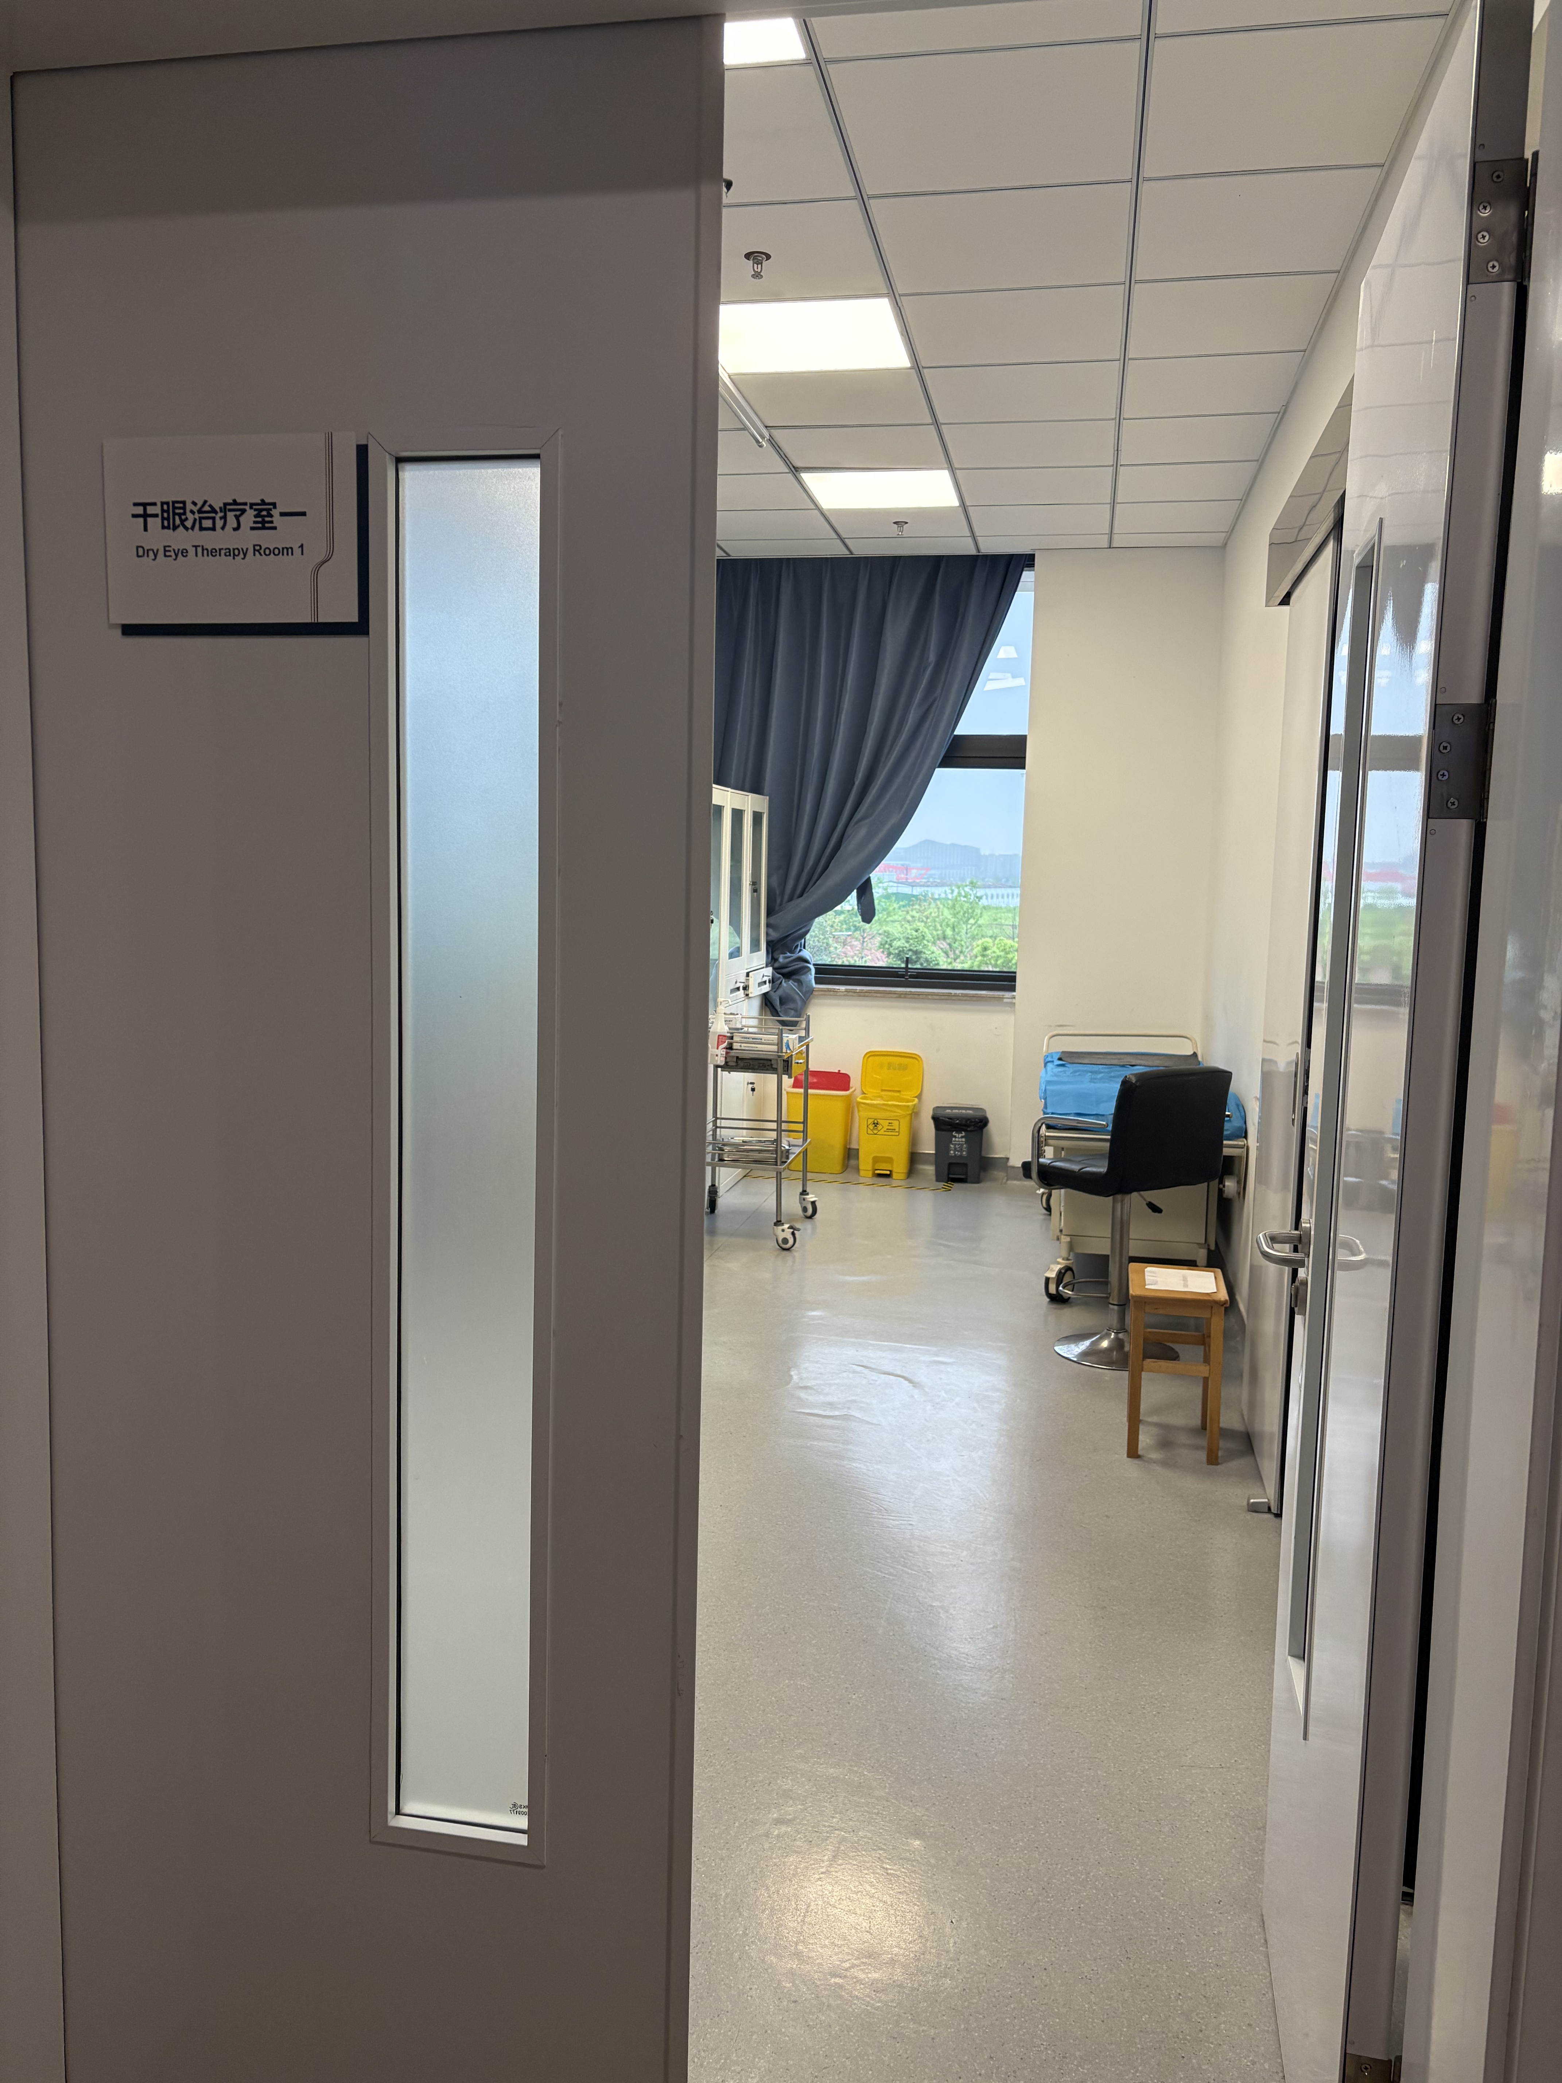 | 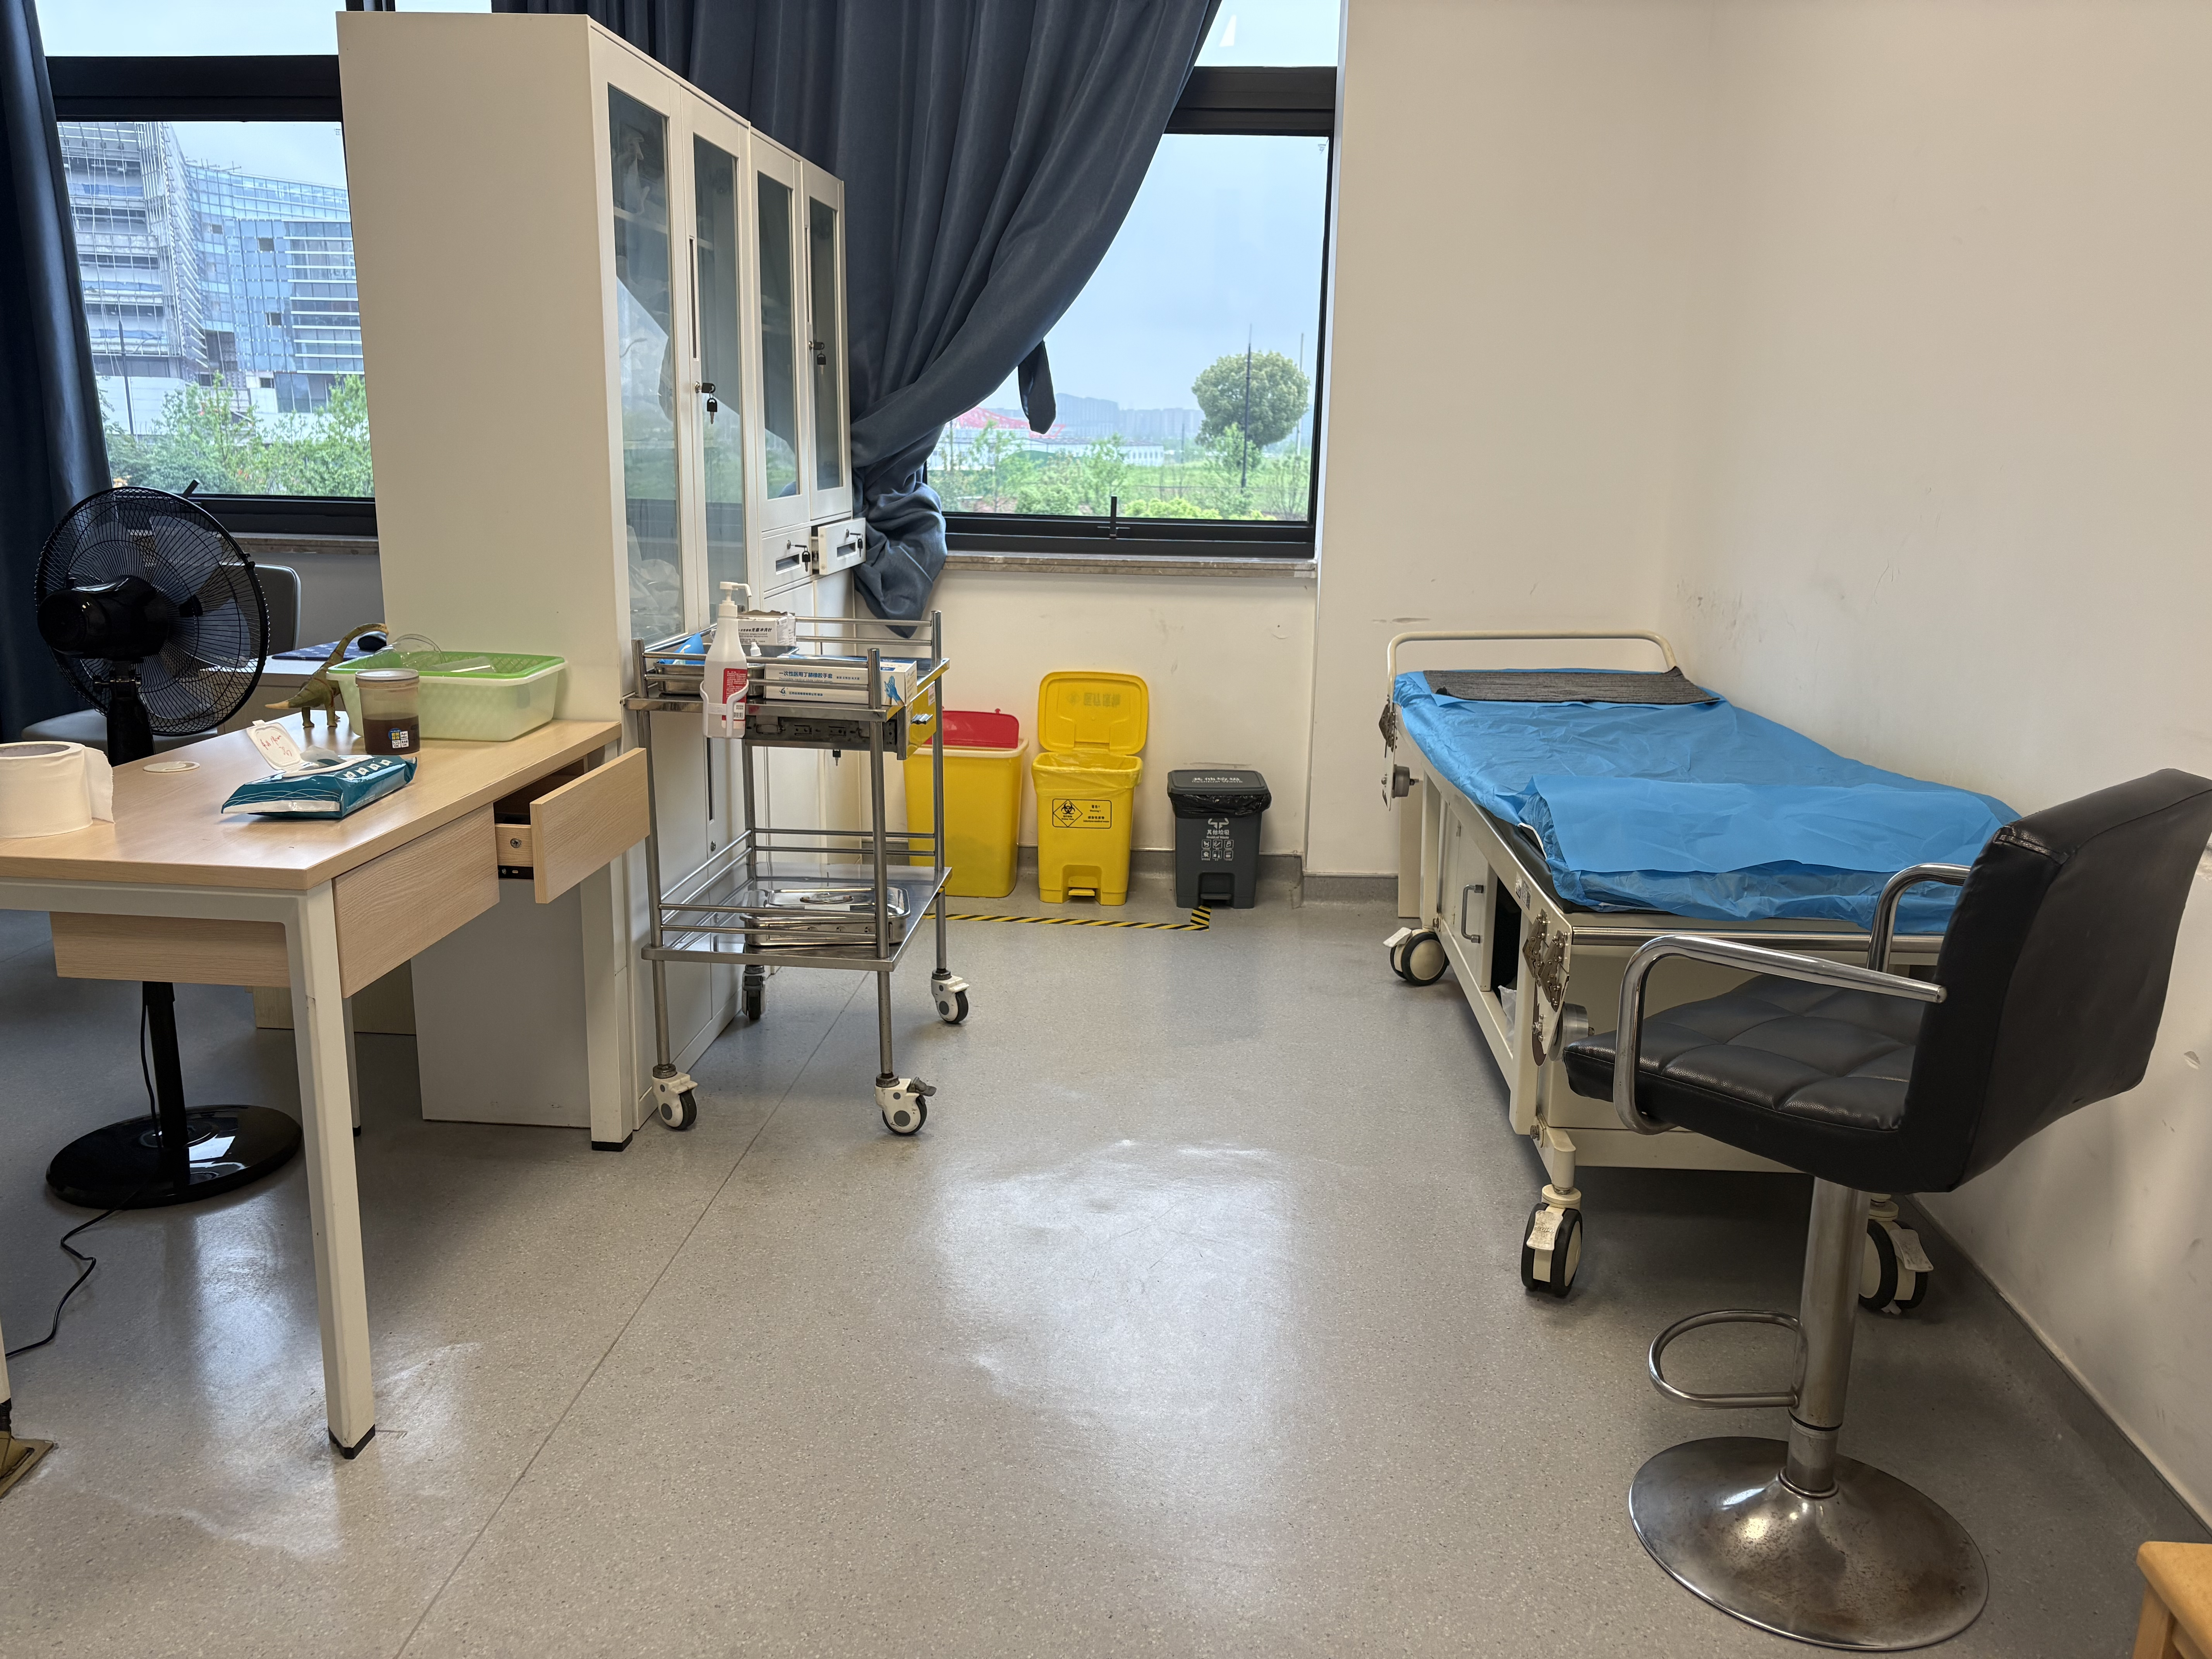 | 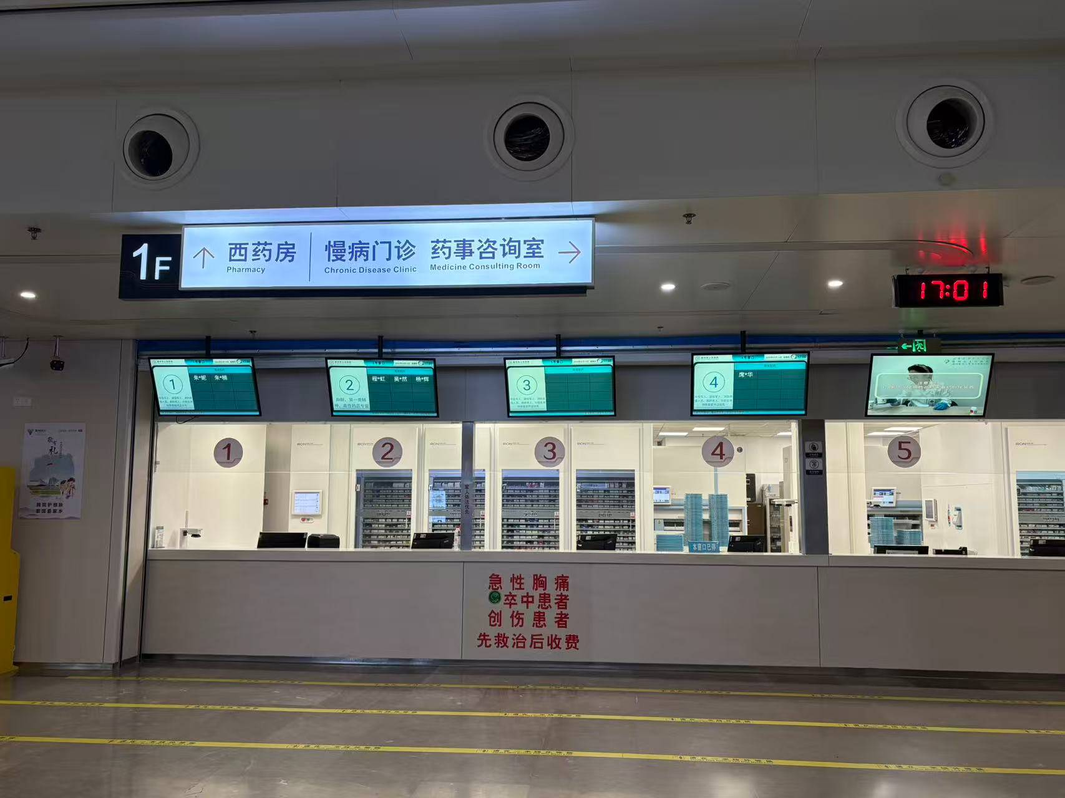 | 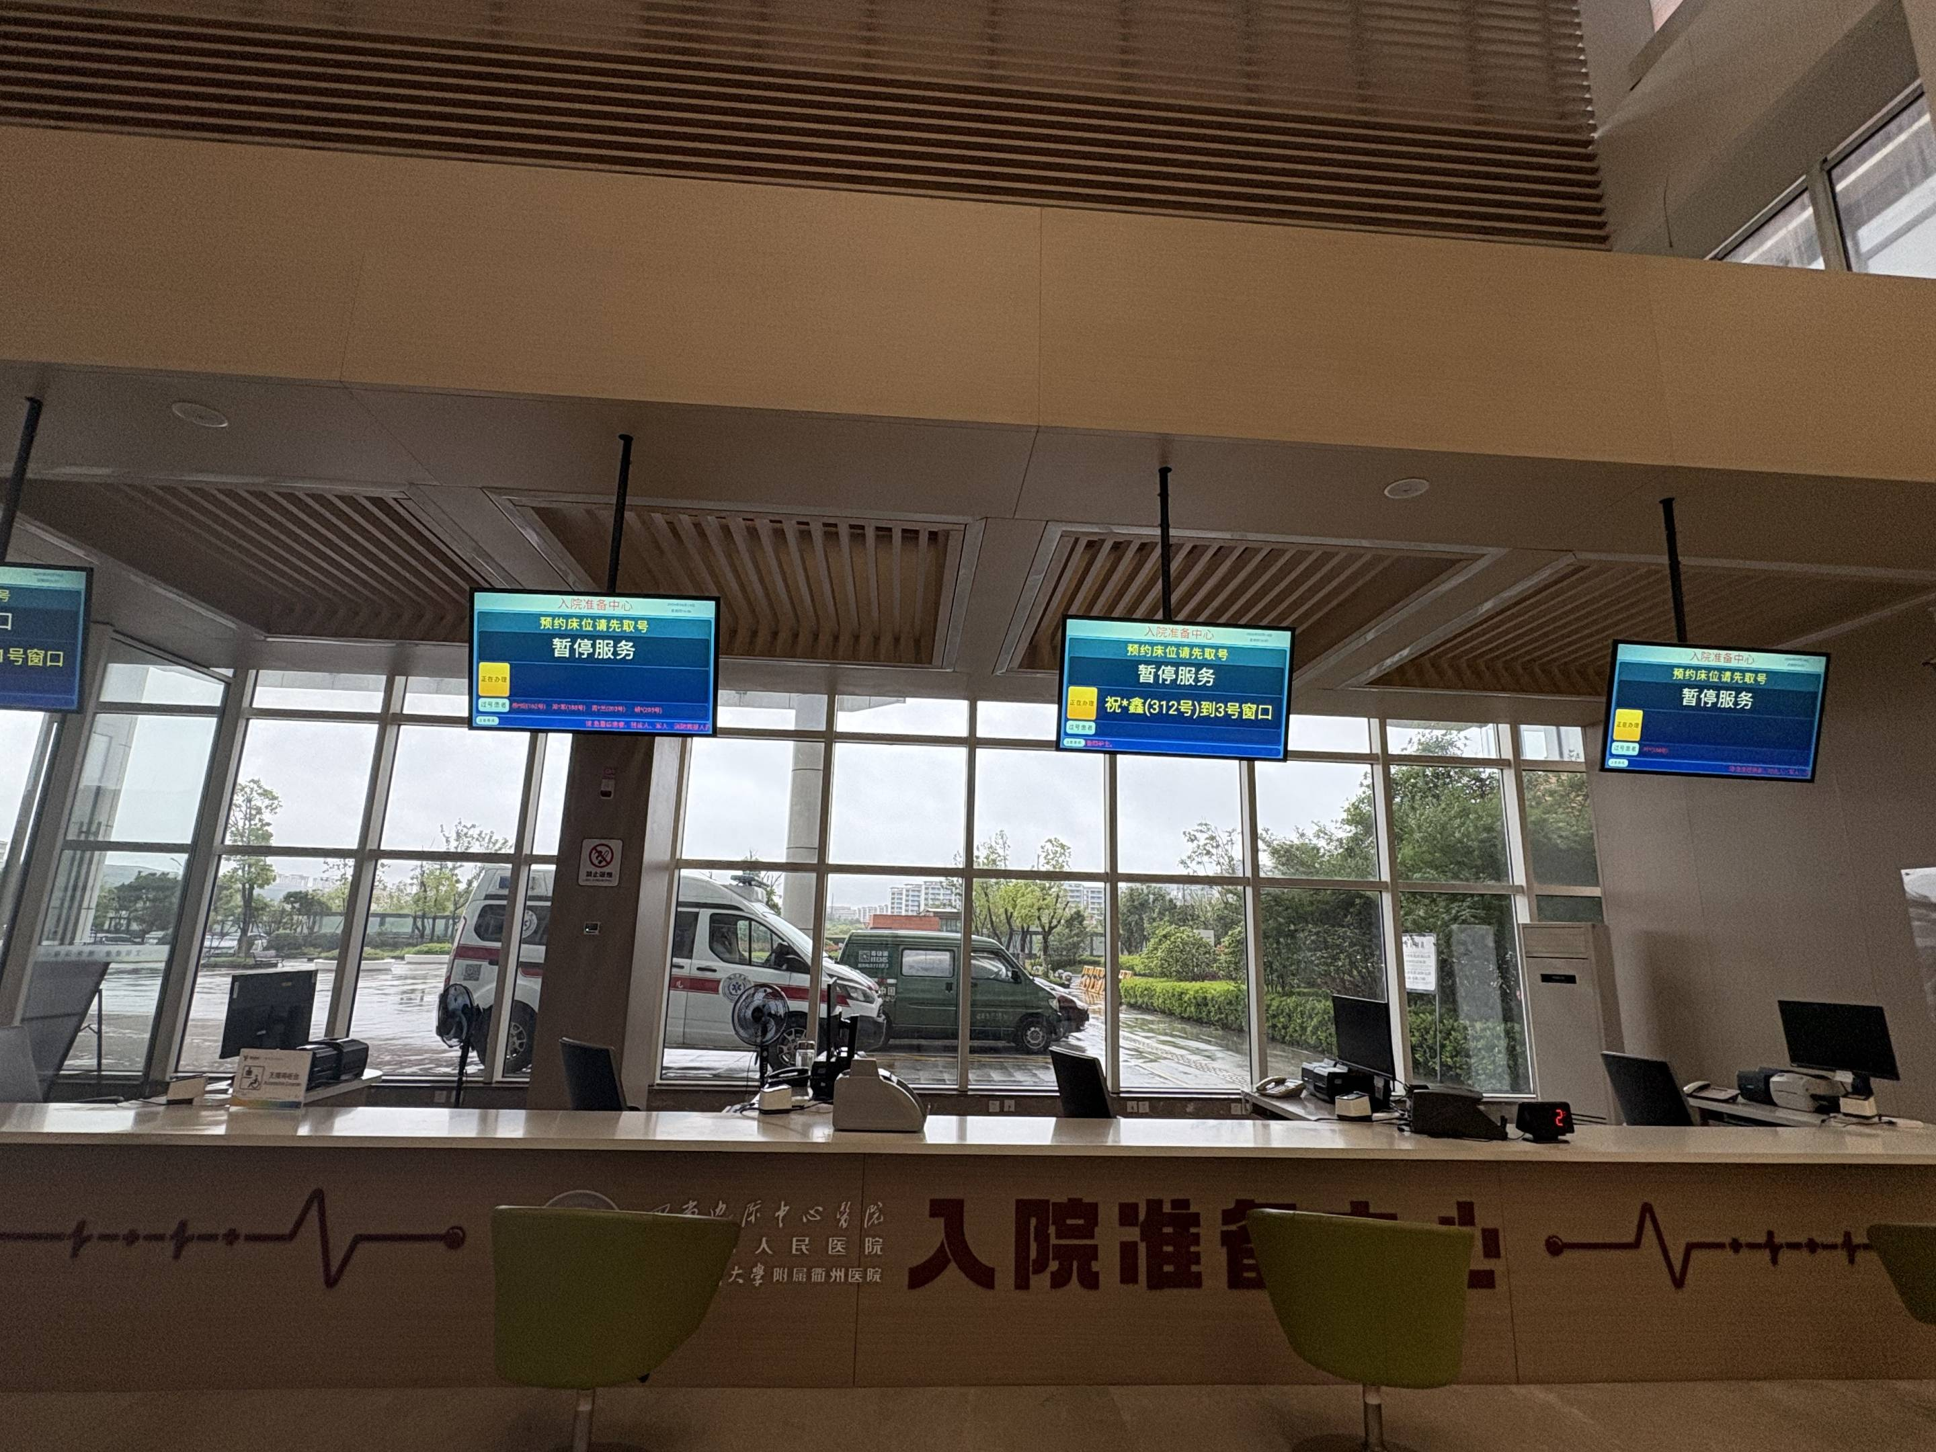
手术前一天下午2点 | 视网膜手术前准备和手术须知 | 患者您好，明天就要做视网膜手术了，今晚这几点一定要记牢： 1.严格遵医嘱滴眼药水，按时、按量点眼药，不擅自加滴、漏滴，做好眼部清洁。 2.眼科手术虽多为局麻，但少数患者仍需全身麻醉，此类患者术前需禁食禁水，应听从医护安排，按要求执行，该禁食禁水就严格遵守，不偷吃、不偷喝。 3.睡前不揉眼、不熬夜，少看手机，不剧烈活动，避免眼部受压、碰撞。 4.个人准备提前做好，摘除首饰、不化妆，穿宽松衣物，物品简单整理好。 5.有不适立刻找护士，出现眼胀、眼痛、头痛、恶心等情况，马上呼叫医护。 6.术中配合很关键，别紧张，不乱转头、不使劲挤眼，听医生指挥就好。 今晚好好休息，放松心态，祝您明天手术顺利，早日康复！
手术后立即推送 | 视网膜手术术后的关键护理要点 （视频无画面） | 患者您好，视网膜手术结束的护理对于术后恢复有着很大的影响，这期间的护理做得好，能大大降低并发症风险，今天就把最核心、最通用的护理要点一次性讲清楚，请严格执行。 第一，眼部防护，避免碰撞。术后当天眼睛会用纱布覆盖，需避免揉眼、碰撞及压迫眼球，术后2小时由护士首次揭开纱布点眼药水，点眼药水前需清洁双手，点药时需避免药瓶口直接接触到眼睛或其他任何物品，将眼药水滴入下睑结膜囊。 第二，体位控制，严格遵医嘱。这是重中之重！根据手术方式不同，需保持俯卧位、侧卧位或半卧位，且体位保持时间根据不同的手术方式也有不同的要求，需严格遵照医护要求执行，以免影响手术效果。 第三，观察不适，及时告知医护。术后轻微眼胀、异物感正常，但若出现剧烈眼痛、头痛、恶心呕吐，或纱布渗血、视力突然下降，一定要第一时间呼叫医护人员，切勿硬扛。 第四，避免用力，放松身心。避免用力咳嗽、打喷嚏、弯腰低头，也不要用力排便，避免腹压升高引起眼部出血；保持情绪平稳，深呼吸放松，减少眼部肌肉紧张。 第五，饮食。术后可多食用新鲜水果蔬菜以保持大便通畅，全麻病人术后6小时内先以清淡、易消化的流质食物为主，避免麻醉反应引发呕吐。 最后提醒：术后的护理，直接影响后续恢复进度，严格遵循医护指导，做好每一个细节，才能为视网膜恢复打下好基础，祝大家早日康复！
术后一周 | 视网膜手术术后一周复查全攻略：带什么？查什么？ | 患者朋友您好～ 视网膜手术术后一周的复查很关键，首先和大家说下复查必带物品：第一，带齐相关病历资料，包括手术记录、出院小结和术前术后的检查报告；第二，带好剩余的所有术后眼药水，方便医生了解用药情况；第三，携带身份证、医保卡等证件。 接下来，重点说说复查核心项目，每一项都关系到恢复，大家仔细听好：第一，视力检查，这是最基础也最关键的一项，通过对比术前、术后即时视力，判断视网膜感光功能恢复状态，排查视力异常，为调整护理和用药提供依据。 第二，眼压检查，主要排查术后高眼压并发症，采用非接触式眼压计，无创伤、不适感轻，若眼压过高，医生会及时调整药物或治疗方案，保护视神经。 第三，眼底及OCT检查，这是复查核心重点，两项结合能全面、精准评估恢复情况。 第四，眼部常规检查，通过裂隙灯查看结膜充血水肿、角膜状态，评估切口愈合情况，排查眼内感染等并发症。 此外，后续仍需根据眼部恢复情况遵医嘱定期至眼科门诊复查（常规术后第3周需再次至眼科复查，酌情行眼部缝线拆除；若术中行硅油填充术，术后3-6月需酌情取出硅油） 最后提醒大家，复查时请如实告知医生术眼不适，不要隐瞒。祝大家顺利恢复、重获清晰视力～

